Sheet1
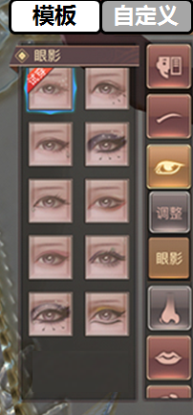

 |  |  |  | 总体分为【模板】和【自定义】两大类
 |  | 每个具体调整项目均有3个种类按钮

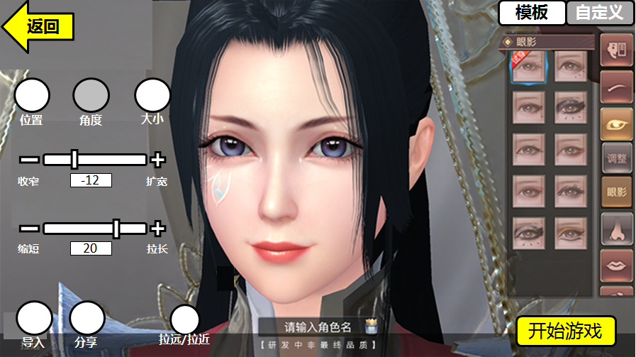
 |  |  |  |  |  | 点击自定义后，弹出界面如图所示 |  | 每个自定义图标分为脸部位置和文字

 |  |  |  |  | 点击模板后，弹出界面如图所示
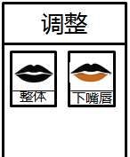
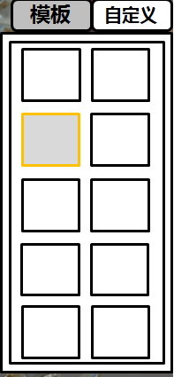

 |  |  |  |  | 模板脸型的缩略图图标
每个种类有2个坐标
可通过滑动条调整坐标数据
"+""-"号也可点击进行微调

 |  |  |  |  | 从登录入口进入界面如上
 | 点击分享后，生成该捏脸数据二维码和造型，并且弹出以下菜单 |  |  |  | 从游戏内【外观】入口进入的界面如下

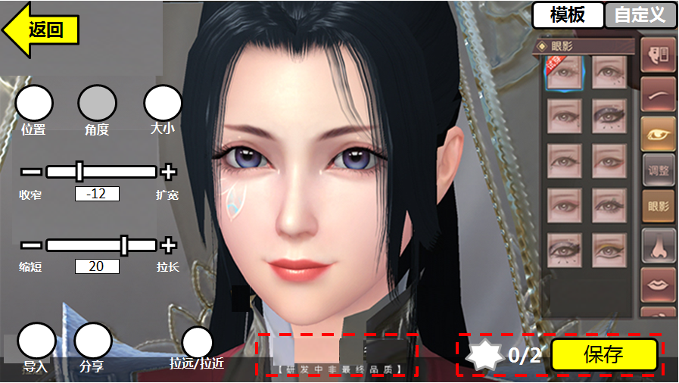
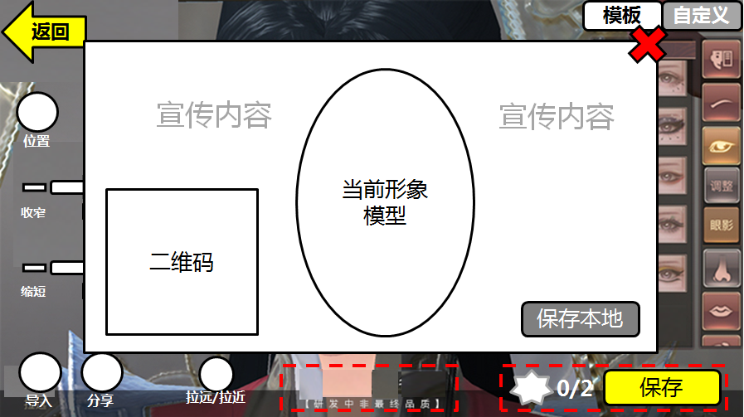

 |  |  | 背景图，或者一些宣传文字

 |  |  | 点击后保存至手机本地 |  |  |  |  |  | 按钮为【保存】

 |  |  |  |  |  |  | 取消输入角色名的显示 | 增加改变捏脸需要的道具显示

